市町村民税負担額
 | 44. 市町村民税負担額（人口１人当たり）

 | 時点 2014（H26）年度（毎年） |  |  |  |  |  |  | 平 均 値 |  |  |  | 60,214
 | 単位 円 |  |  |  |  |  |  | 標準偏差 |  |  |  | 17,501
 | 市町村名 | 指標 | 順位 |  | #REF! | 備考 | 市町村名 | 指標 | 順位 |  | #REF! | 備考

 | 千葉県 | 60,214 |  | － |  |  | 八街市 | 47,897 |  | 40
 | 千葉市 | 86,826 |  | 3 |  |  | 印西市 | 79,555 |  | 7
 | 銚子市 | 54,158 |  | 29 |  |  | 白井市 | 70,669 |  | 13
 | 市川市 | 86,892 |  | 2 |  |  | 富里市 | 57,591 |  | 26
 | 船橋市 | 78,228 |  | 8 |  |  | 南房総市 | 37,903 |  | 54
 | 館山市 | 49,886 |  | 37 |  |  | 匝瑳市 | 47,756 |  | 41
 | 木更津市 | 65,296 |  | 18 |  |  | 香取市 | 47,749 |  | 42
 | 松戸市 | 73,165 |  | 11 |  |  | 山武市 | 48,365 |  | 39
 | 野田市 | 63,113 |  | 21 |  |  | いすみ市 | 43,482 |  | 47
 | 茂原市 | 60,461 |  | 24 |  |  | 大網白里市 | 52,216 |  | 33
 | 成田市 | 84,826 |  | 5 |  |  | 酒々井町 | 61,489 |  | 23
 | 佐倉市 | 70,407 |  | 14 |  |  | 栄町 | 57,325 |  | 27
 | 東金市 | 54,673 |  | 28 |  |  | 神崎町 | 48,747 |  | 38
 | 旭市 | 50,079 |  | 36 |  |  | 多古町 | 50,143 |  | 35
 | 習志野市 | 82,719 |  | 6 |  |  | 東庄町 | 45,002 |  | 44
 | 柏市 | 77,518 |  | 9 |  |  | 九十九里町 | 40,334 |  | 52
 | 勝浦市 | 41,751 |  | 49 |  |  | 芝山町 | 85,488 |  | 4
 | 市原市 | 68,289 |  | 17 |  |  | 横芝光町 | 42,488 |  | 48
 | 流山市 | 72,918 |  | 12 |  |  | 一宮町 | 52,686 |  | 32
 | 八千代市 | 70,361 |  | 15 |  |  | 睦沢町 | 41,320 |  | 51
 | 我孫子市 | 69,442 |  | 16 |  |  | 長生村 | 45,531 |  | 43
 | 鴨川市 | 53,139 |  | 31 |  |  | 白子町 | 44,195 |  | 45
 | 鎌ケ谷市 | 62,898 |  | 22 |  |  | 長柄町 | 57,842 |  | 25
 | 君津市 | 64,542 |  | 19 |  |  | 長南町 | 53,378 |  | 30
 | 富津市 | 51,079 |  | 34 |  |  | 大多喜町 | 43,514 |  | 46
 | 浦安市 | 136,684 |  | 1 |  |  | 御宿町 | 41,431 |  | 50
 | 四街道市 | 64,307 |  | 20 |  |  | 鋸南町 | 38,586 |  | 53
 | 袖ケ浦市 | 75,228 |  | 10

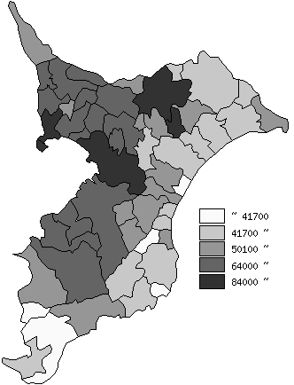
 | 千葉県の推移
平成22年度 | 58607
平成23年度 | 57972
平成24年度 | 59239
平成25年度 | 59074
平成26年度 | 60214

《備 考》 ・資料出所 総務省「市町村別決算状況調」 ・算出方法 市町村民税歳入総額÷住民基本台帳人口(H27.1.1) 注) 県数値は、単純平均値です。

